BTS CCF2 2A
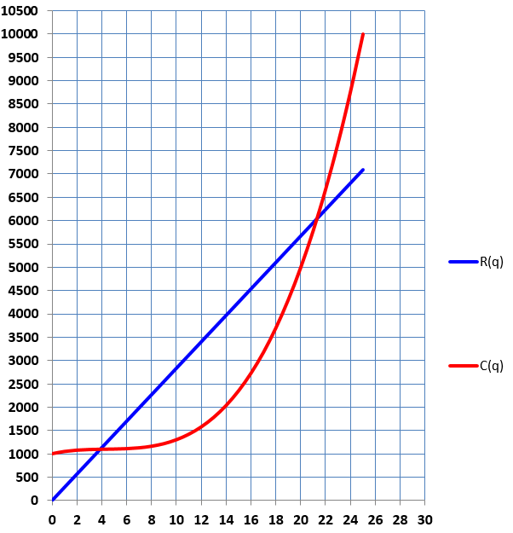
q | R(q) | C(q) | Profit | B(q)
0 | 0 | 1000 |  | -1000
1
2
3
4
5
6
7
8
9
10
11
12
13
14
15
16
17
18
19
20
21
22
23
24
25

